关系图
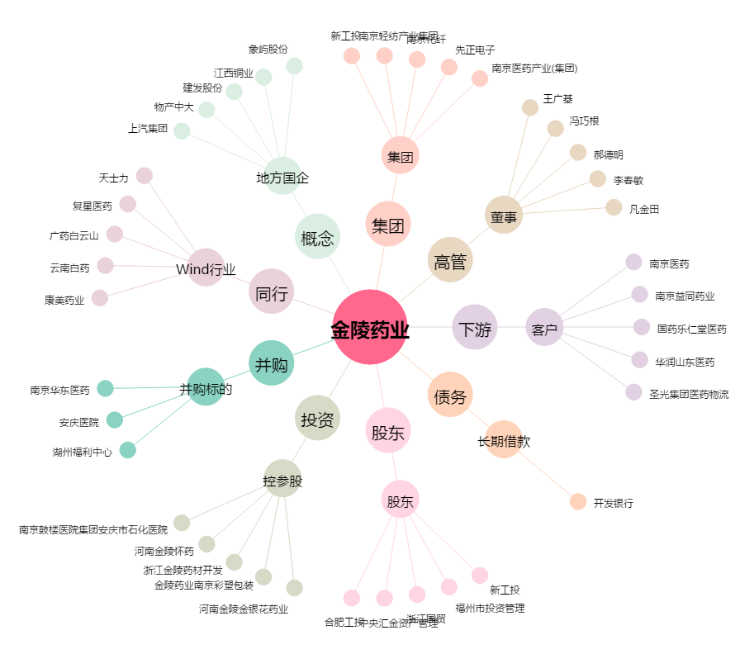
金陵药业[000919.SZ] - 关系概览图

